Usecase_v2
 | Nhóm Module | Mã UC | Tên Chức Năng | Use Case ID | Feature Name (English) | Head Manager branch | QL Chi nhánh | Dược sĩ | Thủ kho | Khách hàng | Admin Tổng | Comment | Trạng thái | Người được giao
1 | Bán hàng | UC-01 | Bán lẻ – tìm kiếm & thêm thuốc vào giỏ hàng | UC-01 | Retail - Search & add medicine to cart | - | - | ✓ | - | - | - |  | Chờ xử lý | Phúc
2 | Bán hàng | UC-02 | Bán lẻ – áp dụng khuyến mãi / mã giảm giá | UC-02 | Retail - Apply promotions / discount codes | - | - | ✓ | - | - | - |  | Hoàn thành | Phước
3 | Bán hàng | UC-03 | Bán lẻ – xác nhận thanh toán & in hóa đơn | UC-03 | Retail - Confirm payment & print invoice | - | - | ✓ | - | - | - |  | Chờ xử lý | Phước
4 | Bán hàng | UC-04 | Bán theo đơn thuốc – quét QR đơn điện tử | UC-04 | Prescription Sales - Scan e-prescription QR | - | - | ✓ | - | - | - | Phát triển mobile app | Chờ xử lý | Phúc
5 | Bán hàng | UC-05 | Bán theo đơn thuốc – kiểm tra tương tác thuốc | UC-05 | Prescription Sales - Check drug interactions | - | - | ✓ | - | - | - | -> nếu cái thuốc nớ không phù hợp với khách thì sẽ báo với người bán | Chờ xử lý | Phúc
6 | Bán hàng | UC-06 | Bán sỉ – lập hóa đơn sỉ & áp giá bậc thang | UC-06 | Wholesale - Create wholesale invoice & apply tiered pricing | - | - | ✓ | - | - | - | Mua càng nhiều giá càng rẻ | Hoàn thành
7 | Bán hàng | UC-07 | Bán sỉ – quản lý hạn mức công nợ đại lý | UC-07 | Wholesale - Manage agency debt limit | - | - | - | - | - | - | các đại lý này sẽ không trả tiền mặt ngay. Họ sẽ mua trước, nợ lại và thanh toán theo định kỳ (tuần/tháng). | Đang làm
8 | Bán hàng | UC-08 | Hoàn trả – xử lý đổi / trả hàng | UC-08 | Return - Process exchange / return | - | - | ✓ | - | - | - | cho phép trả -> quy ra voucher | cơ chế đổi -> lấy bằng 100% -> đổi với giá trị tương đương hoặc hơn | Cho phép cả hai | Hoàn thành
9 | Bán hàng | UC-09 | Hoàn trả – hoàn tiền & cập nhật tồn kho | UC-09 | Return - Refund & update inventory | - | - | ✓ | - | - | - |  | Hoàn thành
10 | Bán hàng | UC-10 | Tích điểm & quy đổi điểm khách hàng thân thiết | UC-10 | Loyalty - Accumulate points & redeem rewards | - | - | ✓ | - | ✓ | - |  | Đang làm
11 | Bán hàng | UC-11 | Tạm giữ đơn hàng (Hold order) chờ dược sĩ xác nhận | UC-11 | Hold order pending pharmacist confirmation | - | - | ✓ | - | - | - | Chưa rõ | Hoàn thành | Phúc
12 | Bán hàng | UC-12 | Gửi hóa đơn điện tử qua email / Zalo OA | UC-12 | Send e-invoice via email / Zalo OA | - | - | ✓ | - | - | - |  | Hoàn thành | Phúc
13 | Kho thông minh | UC-13 | Nhập kho – tạo phiếu nhập & chọn nhà cung cấp | UC-13 | Inbound - Create goods receipt & select supplier | ✓ | ✓ | - | ✓ | - | - |  | Hoàn thành | Phúc
14 | Kho thông minh | UC-14 | Nhập kho – scan QR/Barcode bằng Mobile | UC-14 | Inbound - Scan QR/Barcode via Mobile | ✓ | ✓ | - | ✓ | - | - |  | Chờ xử lý | Nam
15 | Kho thông minh | UC-15 | Nhập kho – nhập thông tin lô / HSD / số lô | UC-15 | Inbound - Enter batch / expiry date / lot number info | ✓ | ✓ | - | ✓ | - | - |  | Chờ xử lý | Phúc
16 | Kho thông minh | UC-16 | Xuất kho – xuất theo FIFO & cảnh báo gần HSD | UC-16 | Outbound - Issue by FIFO & near expiry warning | ✓ | ✓ | - | ✓ | - | - |  | Hoàn thành | Phước
17 | Kho thông minh | UC-17 | Xuất kho – tạo phiếu xuất nội bộ (không bán) | UC-17 | Outbound - Create internal issue slip (non-sale) | ✓ | ✓ | - | ✓ | - | - | Kiểm kho di động qua Mobile App | Chờ xử lý | Phước
18 | Kho thông minh | UC-18 | Kiểm kê – tạo phiên kiểm kê theo khu vực / toàn bộ | UC-18 | Inventory Check - Create checking session by area / all | ✓ | ✓ | - | ✓ | - | - |  | Chờ xử lý | Phúc
19 | Kho thông minh | UC-19 | Kiểm kê – scan & đối chiếu số lượng thực tế | UC-19 | Inventory Check - Scan & reconcile actual quantity | ✓ | ✓ | - | ✓ | - | - | Scan là scan cái gì | Chờ xử lý | Phúc
20 | Kho thông minh | UC-20 | Kiểm kê – lưu biên bản & điều chỉnh tồn kho | UC-20 | Inventory Check - Save record & adjust inventory | ✓ | ✓ | - | ✓ | - | - | Mỗi lần xuất kho là phải xuất biên bản | Hoàn thành
21 | Kho thông minh | UC-21 | Chuyển kho – tạo phiếu điều chuyển giữa chi nhánh | UC-21 | Transfer - Create inter-branch transfer slip | ✓ | ✓ | - | - | - | - | Mỗi lần chuyển kho là phải xuất biên bản | Đang làm
22 | Kho thông minh | UC-22 | Chuyển kho – xác nhận xuất / nhận hàng bằng QR | UC-22 | Transfer - Confirm issue / receipt via QR | ✓ | ✓ | - | ✓ | - | - |  | Hoàn thành
23 | Kho thông minh | UC-23 | Truy xuất nguồn gốc lô thuốc (Lot Tracking) | UC-23 | Lot Tracking (Medicine lot traceability) | ✓ | ✓ | - | ✓ | - | ✓ | How | Hoàn thành
24 | Chuỗi Chi nhánh | UC-24 | Quản lý chi nhánh – thêm / sửa / xóa chi nhánh | UC-24 | Branch Management - Add / edit / delete branch | - | - | - | - | - | ✓ |  | Đang làm
25 | Chuỗi Chi nhánh | UC-25 | Dashboard tổng – xem doanh thu & tồn kho toàn chuỗi | UC-25 | General Dashboard - View chain-wide revenue & inventory | ✓ | ✓ | - | - | - | ✓ |  | Hoàn thành | Phúc
26 | Chuỗi Chi nhánh | UC-26 | So sánh hiệu suất kinh doanh giữa các chi nhánh | UC-26 | Compare business performance across branches | - | - | - | - | - | ✓ |  | Hoàn thành | Phúc
27 | Chuỗi Chi nhánh | UC-27 | Phân bổ hạn mức nhập hàng cho từng chi nhánh | UC-27 | Set branch quota | - | - | - | - | - | ✓ |  | Hoàn thành | Phúc
28 | Chuỗi Chi nhánh | UC-28 | Đồng bộ danh mục thuốc & giá bán toàn chuỗi | UC-28 | Synchronize medicine catalog & selling price chain-wide | ✓ | ✓ | - | - | - | ✓ |  | Chờ xử lý | Nam
29 | Chuỗi Chi nhánh | UC-29 | Gợi ý điều phối hàng tự động giữa chi nhánh | UC-29 | Auto suggest goods coordination between branches | ✓ | ✓ | - | - | - | ✓ |  | Chờ xử lý | Phúc
30 | Chuỗi Chi nhánh | UC-30 | Xem tồn kho thời gian thực của toàn chuỗi | UC-30 | View real-time inventory of the entire chain | ✓ | ✓ | - | - | - | ✓ |  | Chờ xử lý | Phúc
31 | Chuỗi Chi nhánh | UC-31 | Thông báo realtime sự kiện quan trọng toàn chuỗi | UC-31 | Real-time notification of key events chain-wide | ✓ | ✓ | ✓ | ✓ | - | ✓ | Chú ý ! cái ni cần nghiên cứu | Hoàn thành
32 | Tính năng AI | UC-32 | Cảnh báo thuốc sắp hết hạn (phân cấp đỏ/vàng/xanh) | UC-32 | Near expiry warning (red/yellow/green levels) | ✓ | ✓ | - | ✓ | - | ✓ |  | Đang làm
33 | Tính năng AI | UC-33 | Đề xuất xử lý thuốc sắp hết hạn ( ) | UC-33 | Propose handling for near-expiry medicine (discount / return to supplier) | ✓ | ✓ | - | - | - | ✓ |  | Hoàn thành
34 | Tính năng AI | UC-34 | Dự báo nhu cầu nhập hàng theo kỳ (AI Forecast) | UC-34 | Forecast periodic import demand (AI Forecast) | ✓ | ✓ | - | - | - | ✓ |  | Hoàn thành
35 | Tính năng AI | UC-35 | Tự động tạo đơn đặt hàng từ kết quả dự báo | UC-35 | Auto create purchase orders from forecast results | ✓ | ✓ | - | - | - | ✓ |  | Đang làm
36 | Tính năng AI | UC-36 | Gợi ý thuốc thay thế khi hết hàng (cùng hoạt chất) | UC-36 | Suggest substitute medicine when out of stock (same active ingredient) | ✓ | ✓ | ✓ | - | - | ✓ |  | Hoàn thành | Phúc
37 | Tính năng AI | UC-37 | Phát hiện bất thường tồn kho (mất hàng, sai số lớn) | UC-37 | Detect inventory anomalies (missing items, large discrepancies) | ✓ | ✓ | - | ✓ | - | ✓ |  | Hoàn thành | Phúc
38 | Tính năng AI | UC-38 | Cảnh báo tồn kho dưới mức tối thiểu an toàn | UC-38 | Warning for inventory below safe minimum | ✓ | ✓ | - | ✓ | - | ✓ |  | Hoàn thành | Phúc
39 | Tính năng AI | UC-39 | Phân tích xu hướng bán hàng theo mùa / dịch bệnh | UC-39 | Analyze sales trends by season / epidemic | ✓ | ✓ | - | - | - | ✓ |  | Chờ xử lý | Nam
40 | Quản lý Thông tin | UC-40 | Quản lý danh mục thuốc – thêm / sửa / xóa SKU | UC-40 | Medicine Catalog Management - Add / edit / delete SKU | ✓ | ✓ | - | - | - | ✓ | SKU -> đơn vị phân loại hàng hoá. | Chờ xử lý | Phúc
41 | Quản lý Thông tin | UC-41 | Quản lý thuốc – nhóm thuốc & hoạt chất | UC-41 | Medicine Management - Medicine groups & active ingredients | ✓ | ✓ | - | - | - | ✓ |  | Chờ xử lý | Phúc
42 | Quản lý Thông tin | UC-42 | Quản lý thuốc – liên kết mã QR/Barcode với SKU | UC-42 | Medicine Management - Link QR/Barcode with SKU | ✓ | ✓ | - | ✓ | - | ✓ | Triển Khai Mobile | Hoàn thành
43 | Quản lý Thông tin | UC-43 | Quản lý hồ sơ khách hàng & lịch sử mua | UC-43 | Manage customer profiles & purchase history | ✓ | ✓ | ✓ | - | ✓ | ✓ |  | Đang làm
44 | Quản lý Thông tin | UC-44 | Khách hàng tự tra cứu lịch sử đơn hàng | UC-44 | Customers self-lookup order history | - | - | - | - | ✓ | - |  | Hoàn thành
45 | Quản lý Thông tin | UC-45 | Nhắc tái khám & thông báo đơn thuốc sắp hết | UC-45 | Follow-up visit reminder & prescription running out notice | ✓ | ✓ | - | - | ✓ | ✓ |  | Hoàn thành
46 | Quản lý Thông tin | UC-46 | Quản lý nhà cung cấp – thêm / sửa / đánh giá NCC | UC-46 | Supplier Management - Add / edit / evaluate supplier | ✓ | ✓ | - | - | - | ✓ |  | Đang làm
47 | Quản lý Thông tin | UC-47 | Quản lý chương trình khuyến mãi & giá theo nhóm | UC-47 | Manage promotional programs & group pricing | ✓ | ✓ | - | - | - | ✓ | Tao voucher cho nhóm mặt hàng | Hoàn thành | Phúc
48 | Quản lý Thông tin | UC-48 | Quản lý bảng giá bán lẻ / sỉ theo từng chi nhánh | UC-48 | Manage retail / wholesale price list by branch | ✓ | ✓ | - | - | - | ✓ |  | Hoàn thành | Phúc
49 | Quản lý Thông tin | UC-49 | Tra cứu thông tin thuốc (hướng dẫn sử dụng, tương tác) | UC-49 | Lookup medicine information (instructions, interactions) | ✓ | ✓ | ✓ | ✓ | ✓ | ✓ |  | Hoàn thành | Phúc
50 | Báo cáo & Thống kê | UC-50 | Báo cáo doanh thu theo ngày / tuần / tháng / quý | UC-50 | Revenue report by day / week / month / quarter | ✓ | ✓ | - | - | - | ✓ |  | Chờ xử lý | Nam
51 | Báo cáo & Thống kê | UC-51 | Báo cáo doanh thu theo chi nhánh & nhân viên | UC-51 | Revenue report by branch & employee | ✓ | ✓ | - | - | - | ✓ |  | Chờ xử lý | Phúc
52 | Báo cáo & Thống kê | UC-52 | Báo cáo tồn kho – nhập / xuất / tồn hiện tại | UC-52 | Inventory report - Inbound / outbound / current balance | ✓ | ✓ | - | ✓ | - | ✓ |  | Chờ xử lý | Phúc
53 | Báo cáo & Thống kê | UC-53 | Báo cáo lợi nhuận | UC-53 | Profit | ✓ | ✓ | - | - | - | ✓ |  | Hoàn thành
54 | Báo cáo & Thống kê | UC-54 | Báo cáo hàng bán chạy & hàng chậm luân chuyển | UC-54 | Best-selling & slow-moving items report | ✓ | ✓ | - | - | - | ✓ |  | Đang làm
55 | Báo cáo & Thống kê | UC-55 | Báo cáo công nợ đại lý / nhà cung cấp | UC-55 | Agency / Supplier debt report | ✓ | ✓ | - | - | - | ✓ | NCC -> cung cấp hàng trước -> trả sau | Hoàn thành
56 | Báo cáo & Thống kê | UC-56 | Xuất báo cáo ra Excel / PDF | UC-56 | Export reports to Excel / PDF | ✓ | ✓ | - | - | - | ✓ |  | Hoàn thành
57 | Báo cáo & Thống kê | UC-57 | Lập lịch gửi báo cáo tự động qua email | UC-57 | Schedule automated report emails | ✓ | ✓ | - | - | - | ✓ |  | Đang làm
58 | Quản lý Hệ thống | UC-58 | Quản lý tài khoản người dùng & phân quyền RBAC | UC-58 | User account & RBAC permission management | - | - | - | - | - | ✓ |  | Hoàn thành | Phúc
59 | Quản lý Hệ thống | UC-59 | Ghi nhận Audit Log – ai làm gì, lúc nào | UC-59 | Audit Log - Who did what, when | - | - | - | - | - | ✓ |  | Hoàn thành | Phúc
60 | Quản lý Hệ thống | UC-60 | 1 | UC-60 | System configuration: AI, notifications, backup, thresholds | - | - | - | - | - | ✓ |  | Hoàn thành | Phúc
 |  |  |  |  |  |  |  |  |  |  |  |  | Chờ xử lý | Nam

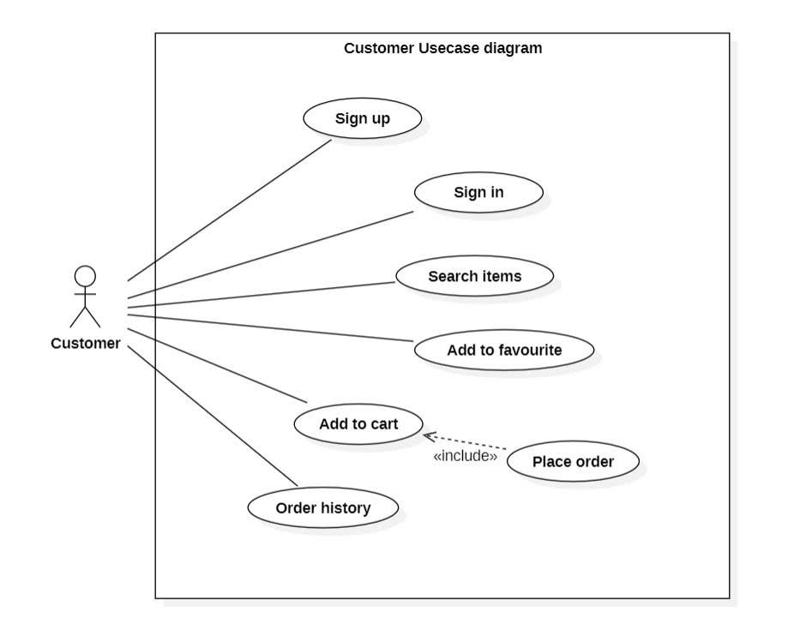
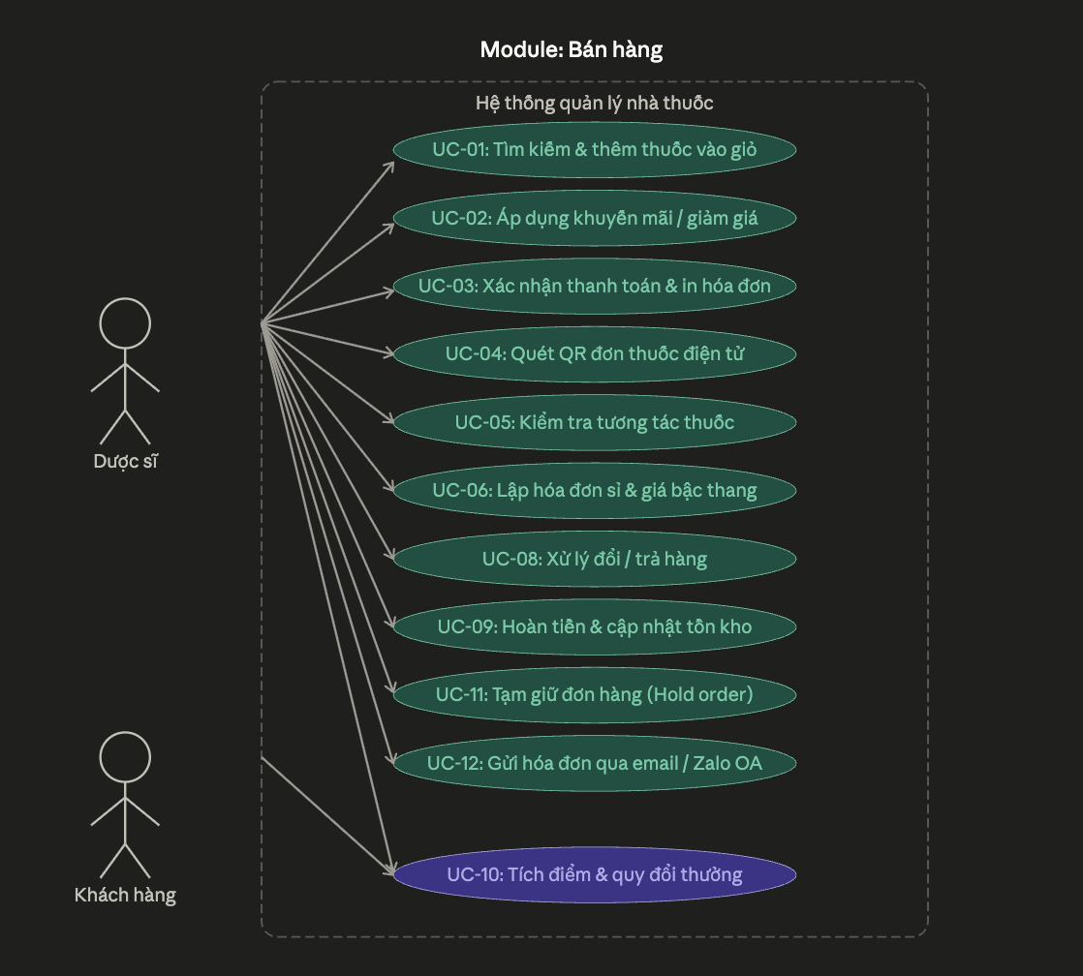
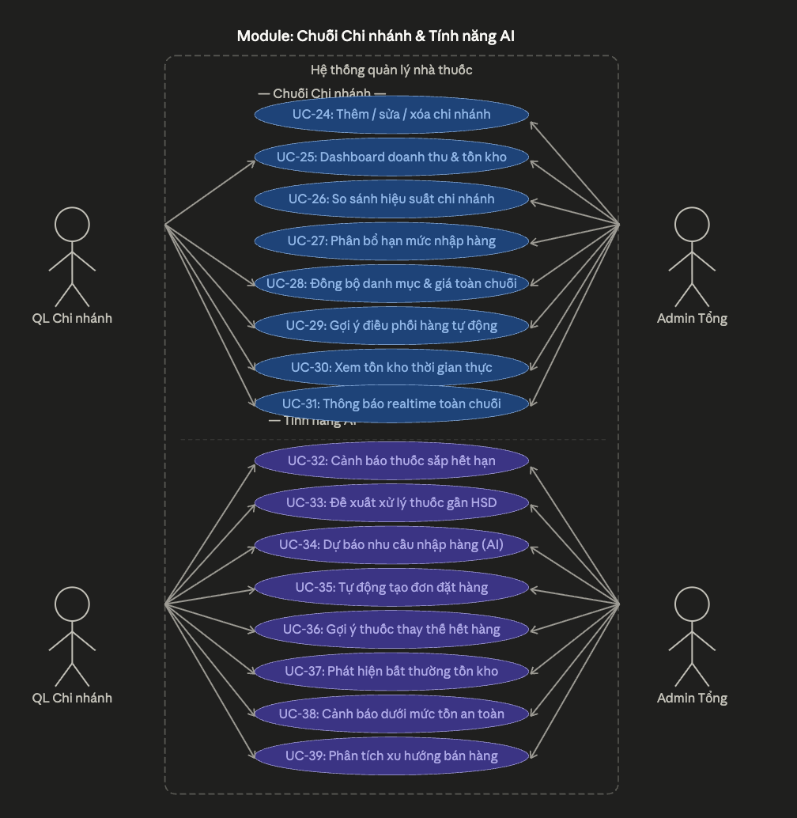
 |  |  |  |  |  |  |  |  |  |  | 3
 |  |  |  | Login google bổ sung nha
 |  |  |  | xót tích điểm
 |  |  |  | xót tra cứu thông tin đơn thuốc
 |  |  |  |  | \
 |  |  |  |  | Bán lẻ – áp dụng khuyến mãi / mã giảm giá
 |  |  |  |  | Bán lẻ – xác nhận thanh toán & in hóa đơn
 |  |  |  |  | Bán theo đơn thuốc – quét QR đơn điện tử
 |  |  |  |  | Bán sỉ – lập hóa đơn sỉ & áp giá bậc thang
 |  |  |  |  | Hoàn trả – xử lý đổi / trả hàng
 |  |  |  |  | Hoàn trả – hoàn tiền & cập nhật tồn kho
 |  |  |  |  | Tích điểm & quy đổi điểm khách hàng thân thiết
 |  |  |  |  | Gửi hóa đơn điện tử qua email / Zalo OA
 |  |  |  |  |  |  |  |  |  |  |  |  |  | system -> cảnh báo thuốc sắp hết hạn
 |  |  |  |  |  |  |  |  |  |  |  |  |  | UC-33: đề xuất -> Đề xuất theo 2 tháng
 |  |  |  |  |  |  |  |  |  |  |  |  |  | -> cần thống kê, nhập kho vừa đủ , phân phối hợp lý
 |  |  |  |  |  |  |  |  |  |  |  |  |  | -> Hoàn tiền hoặc đổi hàng: Tùy thuộc vào chính sách (đã thỏa thuận trong hợp đồng mua bán) của từng công ty dược, nhà thuốc có thể được hoàn lại một phần giá trị tiền hàng hoặc được đổi lấy các lô thuốc mới có hạn sử dụng dài hơn. Tối ưu chi phí: Giảm tỷ lệ hàng tồn kho bị chôn vốn, từ đó cải thiện dòng tiền cho nhà thuốc.
 |  |  |  |  |  |  |  |  |  |  |  |  |  | UC-34 -> lấy theo thống kê tiêu thụ
 |  |  |  |  |  |  |  |  |  |  |  |  |  | UC-35 -> có sẵn function tạo phiếu nhập thủ công -> AI chỉ cần tự động call và điền thông tin cần thiết và tự động gửi request mà không cần phải tạo thủ công nếu phiếu đề xuất hợp lý (phụ thuộc vào QL chi nhánh có bấm "Tự động tạo phiếu" hay không)
 |  |  |  |  |  |  |  |  |  |  |  |  |  | Từ nhóm usecase từ 32 tới 39 -> hướng xử lý thông báo ở trên màn hình + Email
 |  |  |  |  |  |  |  |  |  |  |  |  |  | -> Từ UC-32-> UC-39 viết chung 1 service nhiều controller nha
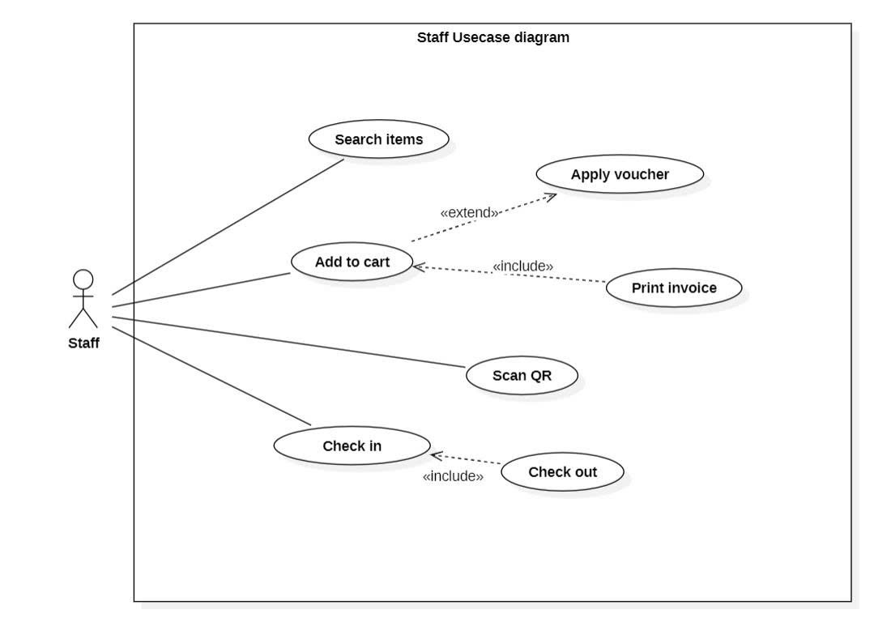
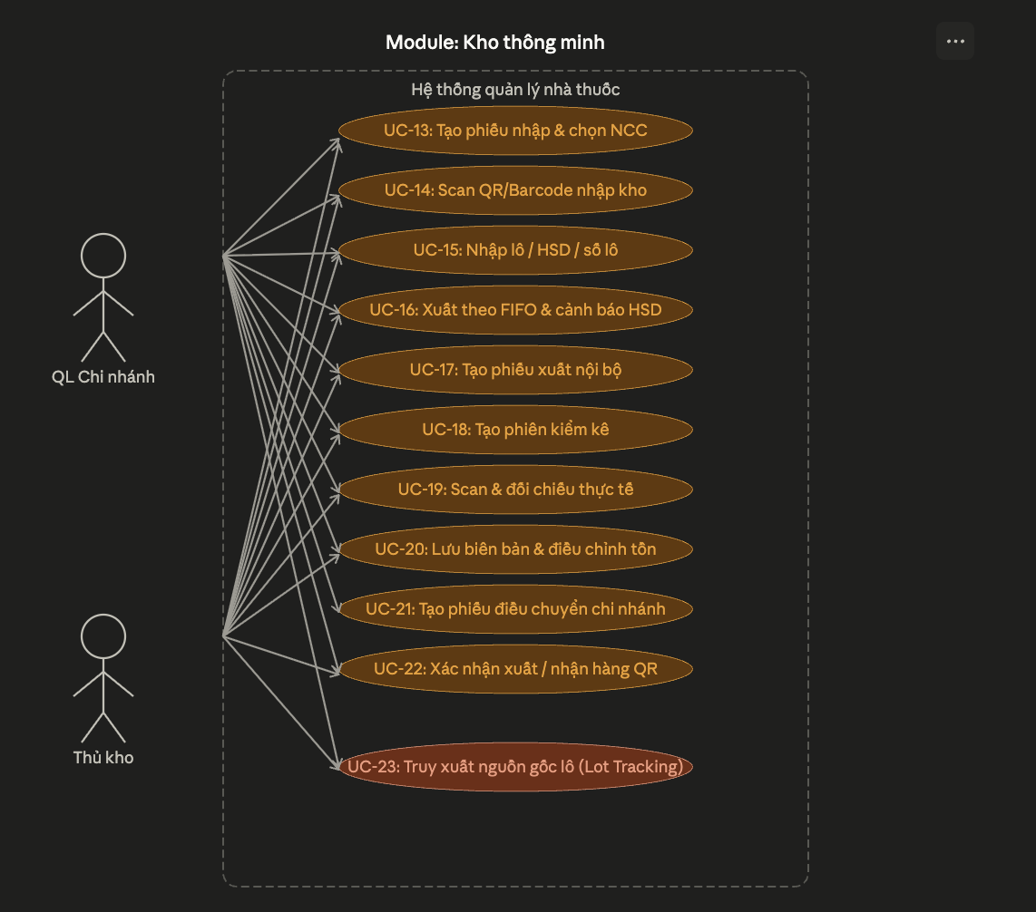
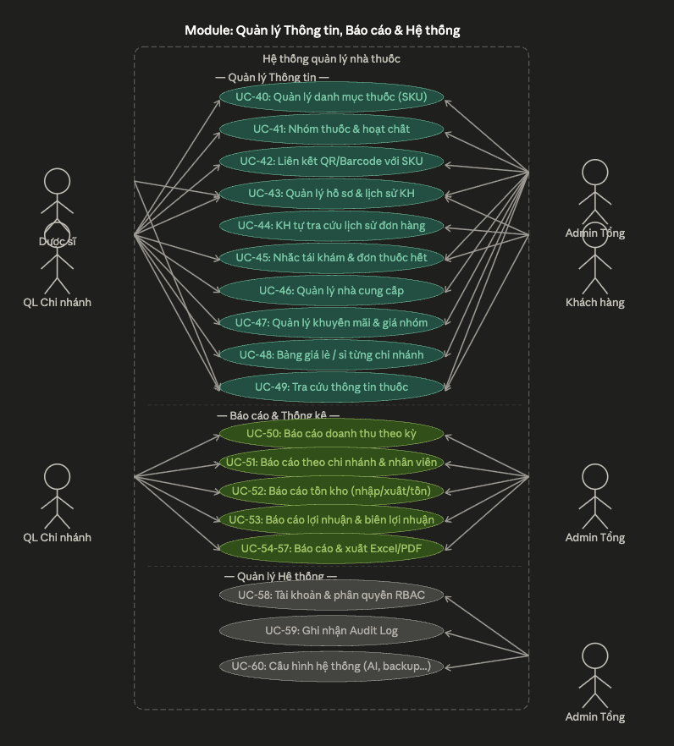
 |  |  |  | chuyển item thành medicine nha
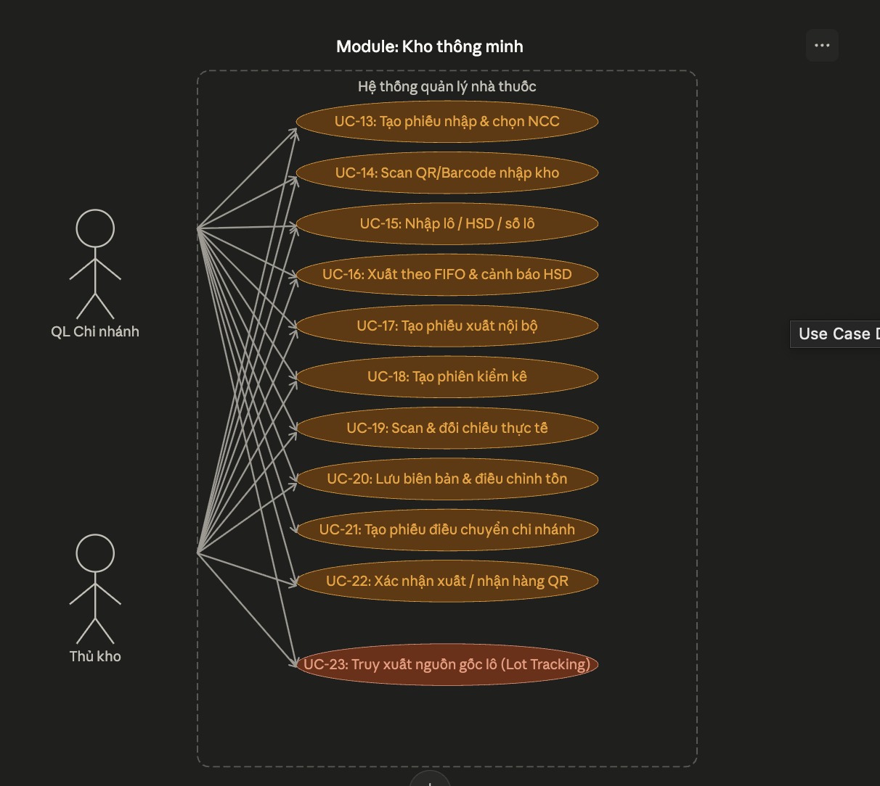

 |  |  |  |  | Bán lẻ – tìm kiếm & thêm thuốc vào giỏ hàng
 |  |  |  |  | Bán lẻ – áp dụng khuyến mãi / mã giảm giá
 |  |  |  |  | Bán lẻ – xác nhận thanh toán & in hóa đơn |  |  |  |  |  |  |  |  | Solution barcode
 |  |  |  |  | Bán theo đơn thuốc – quét QR đơn điện tử
 |  |  |  |  | Bán sỉ – lập hóa đơn sỉ & áp giá bậc thang
 |  |  |  |  | Hoàn trả – xử lý đổi / trả hàng
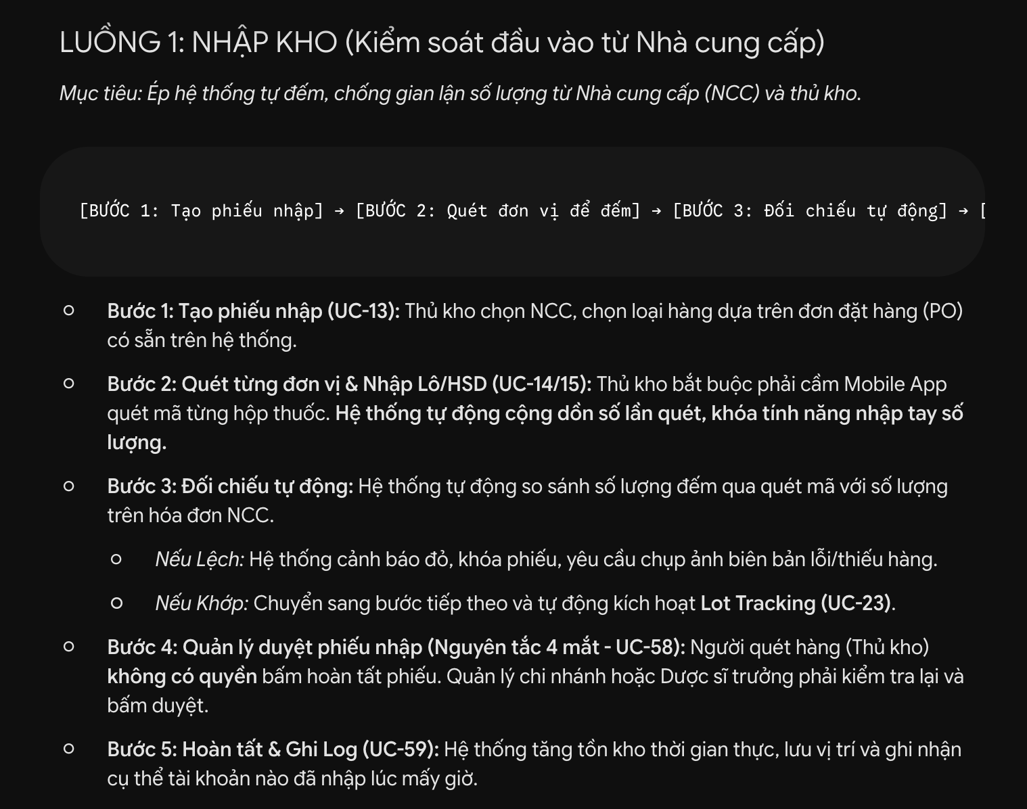
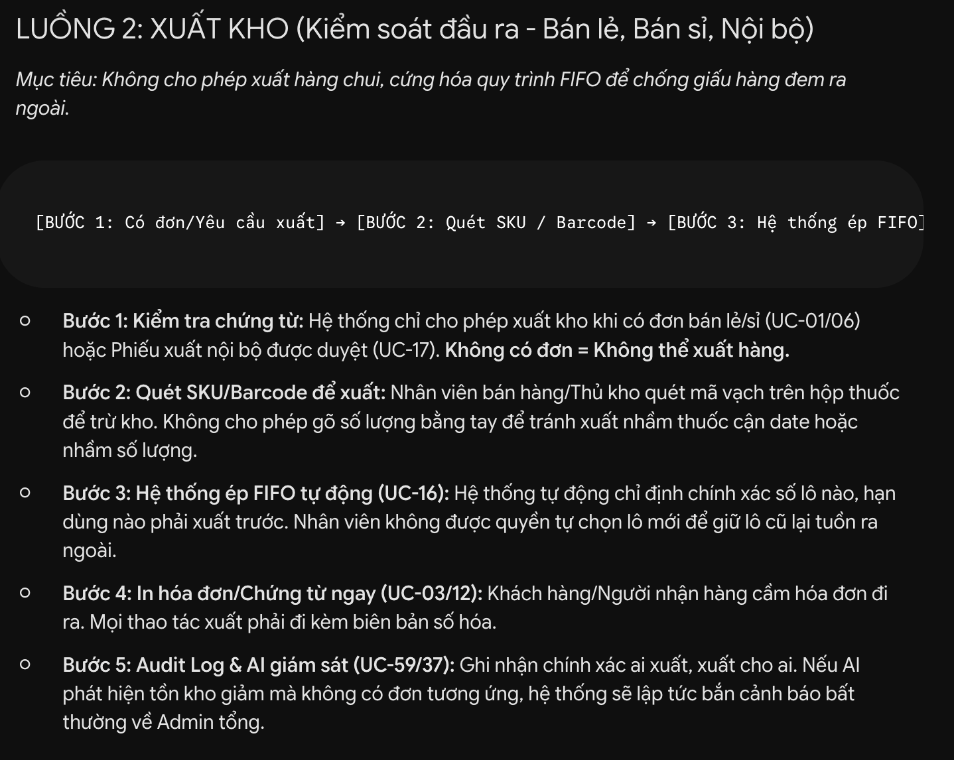
 |  |  |  |  | Hoàn trả – hoàn tiền & cập nhật tồn kho
 |  |  |  |  | Thông báo realtime sự kiện quan trọng toàn chuỗi
 |  |  |  |  | Gợi ý thuốc thay thế khi hết hàng (cùng hoạt chất)

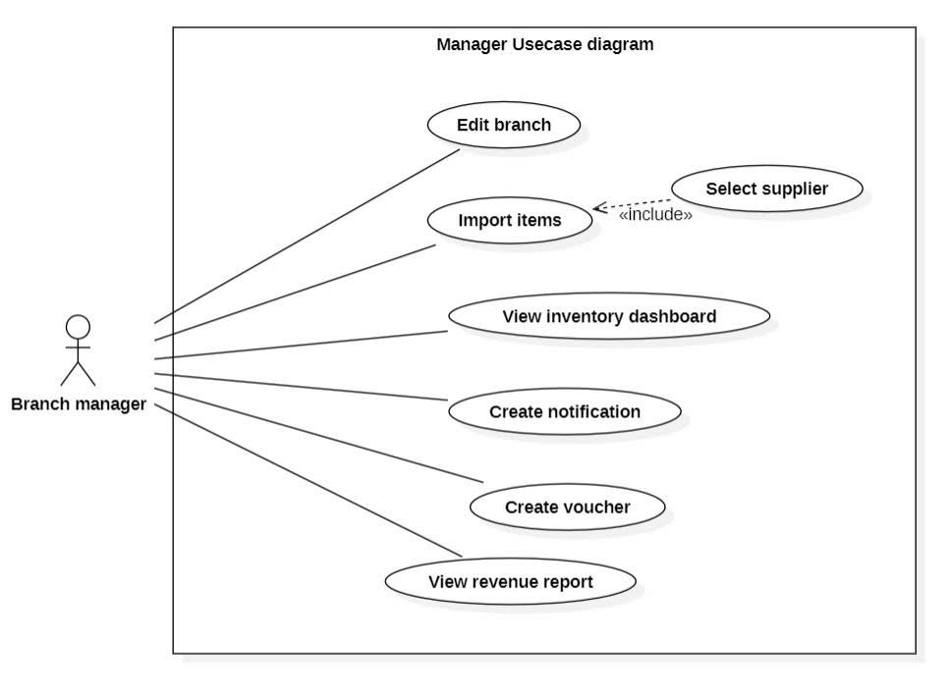

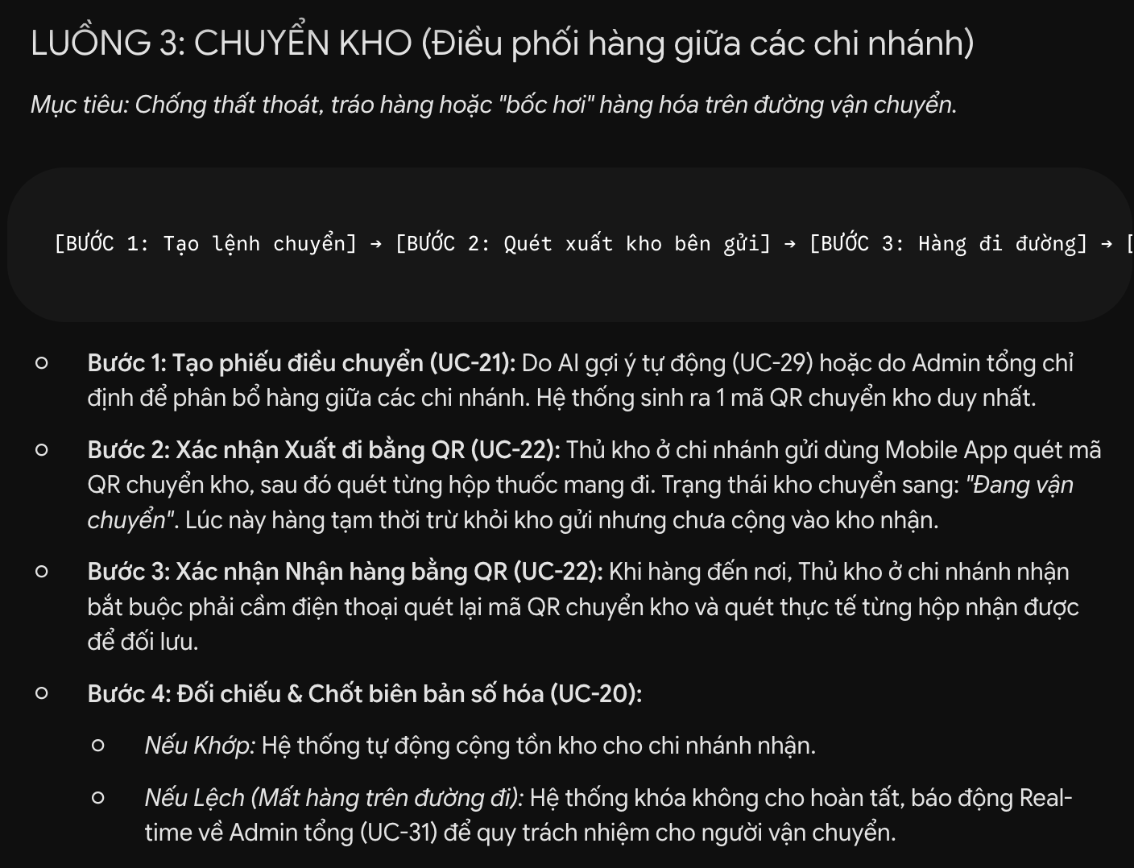
 |  |  |  |  |  |  |  | UC-17 -> Phiếu xuất nội bộ
 |  |  |  |  |  |  |  | -> Tạo phiếu chuyển kho cho cơ sở khác để bán
 |  |  |  |  |  |  |  | UC-13 ->

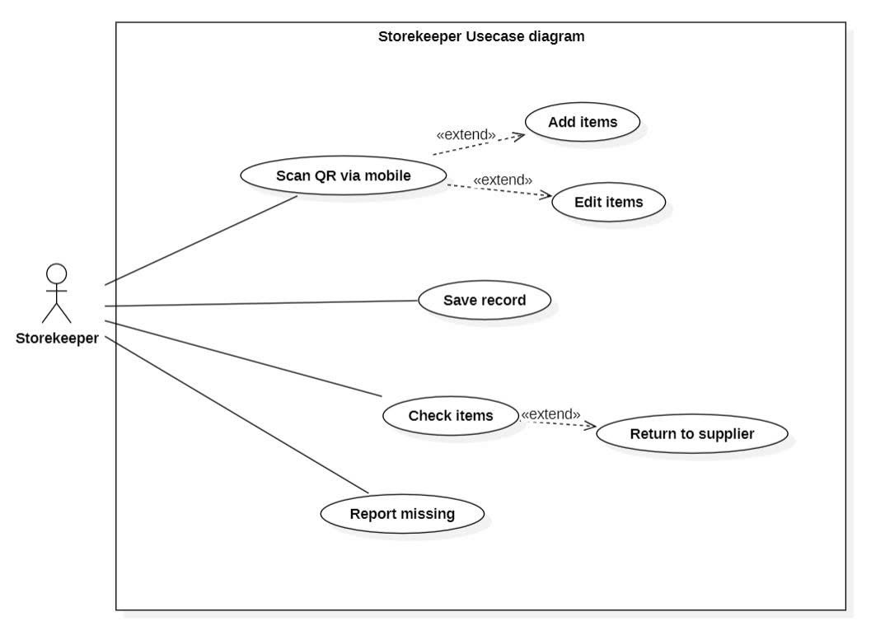

 | admin |  | Quản lý danh mục thuốc – thêm / sửa / xóa SKU

Phân task
Mã UC | Tên Chức Năng | Comment | Member | Process
UC-01 | Tìm kiếm & thêm thuốc vào giỏ hàng |  | Thành | Hoàn thành
UC-02 | Áp dụng khuyến mãi / mã giảm giá | admin xử lý quản lý voucher | Thành | Hoàn thành
UC-03 | Xác nhận thanh toán & in hóa đơn | Tích hợp Payos ; chú ý luồng nghiệp vụ khi huỷ vé | Nam | Hoàn thành | Bổ sung thêm cổng payos cho hình thức thanh toán chuyển khoản
UC-04 | Bán theo đơn thuốc – quét QR điện tử | Dựng Flutter cho các actor admin tổng Branch Dược sĩ Thủ kho Khách hàng | Nam | Hoàn thành | Bổ sung thêm cổng payos cho hình thức thanh toán chuyển khoản
UC-05 | Kiểm tra tương tác thuốc | dùng AI API - Customer | Phúc | Hoàn thành
UC-13 | Tạo phiếu nhập & chọn nhà cung cấp | Đã dựng mockup data ; chưa thực thi nghiệp vụ, quản lí nhánh báo cáo thuốc cần nhập lên HEAD qli tổng gửi thuốc cần nhập cho kho, kho tự xử lý đơn | Đạt | Hoàn thành
UC-14 | Scan QR/Barcode bằng Mobile khi nhập kho |  | Phúc | Chờ xử lý
UC-15 | Nhập thông tin lô / HSD / số lô | Đã có, là chức năng nhận đơn đặt hàng (PO) -> phiếu nhập kho (GRN) | Phúc | Hoàn thành
UC-16 | Xuất theo FIFO & cảnh báo gần HSD |  | Nam | Hoàn thành
UC-40 | Quản lý danh mục thuốc – thêm/sửa/xóa SKU | 18/06/2026 . Hiện tại pending những vấn đề liên quan đến SKU và Barcode | Phước | Hoàn thành
UC-41 | Nhóm thuốc & hoạt chất |  | Phước | Hoàn thành
UC-42 | Liên kết mã QR/Barcode với SKU |  | Đạt | Hoàn thành
UC-49 | Tra cứu thông tin thuốc (hướng dẫn, tương tác) |  | Nam | Hoàn thành
UC-58 | Quản lý tài khoản người dùng & phân quyền RBAC |  | Phước | Hoàn thành
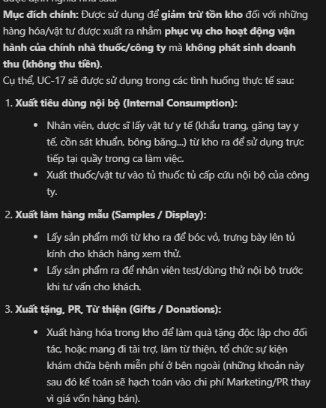

Sprint 2
Mã UC | Tên Chức Năng | Comment | Member | Process
UC-06 | Bán sỉ – lập hóa đơn & giá bậc thang |  | Nam | Hoàn thành
UC-07 | Quản lý hạn mức công nợ đại lý |  | Đạt | Hoàn thành
UC-08 | Xử lý đổi / trả hàng | Chờ UC 1 -> 3 | Nam | Hoàn thành
UC-09 | Hoàn tiền & cập nhật tồn kho |  | Nam | Hoàn thành
UC-10 | Tích điểm & quy đổi khách hàng thân thiết | Chờ UC 1 -> 3 | Phước | Hoàn thành
UC-17 | Tạo phiếu xuất nội bộ (không bán) | chưa có kho chi nhánh - nam làm kho nhánh trước đã | Phước | Hoàn thành | UC17
UC-18 | Tạo phiên kiểm kê theo khu vực / toàn bộ |  | Nam | Hoàn thành
UC-19 | Scan & đối chiếu số lượng thực tế |  | Thành | Hoàn thành
UC-20 | Lưu biên bản & điều chỉnh tồn kho | chờ 2 thèn trên | Nam | Hoàn thành
UC-43 | Quản lý hồ sơ khách hàng & lịch sử mua |  | Đạt | Hoàn thành
UC-46 | Quản lý nhà cung cấp – thêm/sửa/đánh giá |  | Đạt | Hoàn thành
UC-47 | Quản lý chương trình khuyến mãi & giá nhóm |  | Thành | Hoàn thành
UC-48 | Quản lý bảng giá bán lẻ / sỉ theo chi nhánh |  | Phúc | Hoàn thành
UC-50 | Báo cáo doanh thu theo ngày/tuần/tháng/quý | Chờ Test uce case công nợ - Dựng test | Phước | Hoàn thành
UC-52 | Báo cáo tồn kho – nhập/xuất/tồn hiện tại | Ai là thằng dùng role này ?Trloi được rồi mần task ni nghe | Nam | Hoàn thành

Sprint 3
Mã UC | Tên Chức Năng | Comment | Member | Process
UC-24 | Quản lý chi nhánh – thêm/sửa/xóa |  | Thành | Hoàn thành
UC-25 | Dashboard tổng – doanh thu & tồn kho toàn chuỗi |  | Thành | Hoàn thành
UC-27 | Phân bổ hạn mức nhập hàng theo chi nhánh |  | Phước | Hoàn thành
UC-28 | Đồng bộ danh mục & giá bán toàn chuỗi | check coi | Phước | Hoàn thành
UC-30 | Xem tồn kho thời gian thực toàn chuỗi | admin | Đạt | Hoàn thành
UC-21 | Tạo phiếu điều chuyển giữa chi nhánh |  | Nam | Hoàn thành
UC-22 | Xác nhận xuất/nhận hàng bằng QR | Mobile | Thành | Chờ xử lý
UC-32 | Cảnh báo thuốc sắp hết hạn (đỏ/vàng/xanh) |  | Đạt | Hoàn thành
UC-33 | Đề xuất xử lý thuốc sắp hết hạn | Từ UC-32, thêm giao diện cho phép Quản lý chọn các hành động: "Xuất hủy", "Gửi trả NCC", hoặc "Khuyến mãi giảm giá" | Đạt | Hoàn thành
UC-36 | Gợi ý thuốc thay thế khi hết hàng | dành cho role dược sĩ | Phúc | Hoàn thành
UC-38 | Cảnh báo tồn kho dưới mức tối thiểu an toàn | Ai là người đưa ra quyết định từ cảnh báo tồn kho của hệ thống ? -> Giám đốc | Kho Phúc: đã có từ trước, minStock | Phúc | Hoàn thành
UC-44 | Khách hàng tự tra cứu lịch sử đơn hàng |  | Đạt | Hoàn thành
UC-45 | Tạo account nhân viên | admin tạo cho tất cả các role | Phúc | Hoàn thành
UC-12 | Gửi hóa đơn điện tử qua email / Zalo OA | Zalo không gửi được vì muốn tích hợp zalo phải có account doanh nghiệp mới được gửi | Phước | Hoàn thành
UC-51 | Báo cáo doanh thu theo chi nhánh & nhân viên |  | Nam | Hoàn thành
UC-54 | Báo cáo hàng bán chạy & chậm luân chuyển |  | Nam | Hoàn thành
UC-55 | Báo cáo công nợ đại lý / nhà cung cấp |  | Nam | Hoàn thành

Sprint 4
Mã UC | Tên Chức Năng | Comment | Member | Process
UC-34 | Dự báo nhu cầu nhập hàng theo kỳ (AI Forecast) | cái ni a Nam free style thoải mái nhe | Nam | Hoàn thành
UC-35 | Tự động tạo đơn đặt hàng từ kết quả dự báo | AI Dự báo -> Hệ thống Auto-mapping(map thuốc vs ncc) ->Sinh Đơn Nháp (Draft PO)->approval. VIết doc chỗ ni rồi làm | Đạt | Hoàn thành
UC-37 | Phát hiện bất thường tồn kho | a dùng cách gì để làm ? Kế thừa api của UC-30 rồi làm | Đạt | Hoàn thành
UC-39 | Phân tích xu hướng bán hàng theo mùa/dịch bệnh | a dùng cách gì để làm | Thành | Hoàn thành
UC-26 | So sánh hiệu suất kinh doanh giữa các chi nhánh | analyst dashboard của role admin | Phúc | Hoàn thành
UC-29 | Gợi ý điều phối hàng tự động giữa chi nhánh | a dùng cách gì để làm | Phước | Hoàn thành
UC-31 | Thông báo realtime sự kiện quan trọng toàn chuỗi |  | Phúc | Hoàn thành
UC-23 | Truy xuất nguồn gốc lô thuốc (Lot Tracking) | cái ni có cần hân | Nam | Hoàn thành
UC-53 | Báo cáo lợi nhuận |  | Đạt | Hoàn thành
UC-56 | Xuất báo cáo ra Excel / PDF |  | Phước | Hoàn thành
UC-57 | Lập lịch gửi báo cáo tự động qua email | cái ni có cần hân | Phúc | Chờ xử lý
UC-59 | Ghi nhận Audit Log – ai làm gì, lúc nào | xem tất cả các role làm gì luôn nha chứ ko phải mỗi kho | Thành | Hoàn thành
UC-60 | Cấu hình hệ thống: AI, thông báo, backup, ngưỡng |  | Thành | Chờ xử lý
UC- |  |  | None | Chờ xử lý
UC- |  |  | None | Chờ xử lý

 | TẠO PR xong thì gửi email cho nhà cung cấp

Sprint 5
Mã UC | Tên Chức Năng | Module | Comment | Member | Process
Module: Bán lẻ
UC-061 | Tham khảo đơn thuốc mẫu | Bán lẻ |  |  | Chờ xử lý
UC-062 | Gợi ý bán thêm (Cross-sell & Up-sell) | Bán lẻ |  |  | Chờ xử lý
UC-063 | Quản lý ca làm việc & két tiền | Bán lẻ |  |  | Chờ xử lý
Module: Bán theo đơn
UC-064 | Xác thực & phát hiện đơn bất thường | Bán theo đơn |  |  | Chờ xử lý
UC-065 | Lưu trữ & tra cứu hóa đơn bán đơn | Bán theo đơn |  |  | Chờ xử lý
Module: Bán sỉ
UC-066 | Quản lý hợp đồng & điều khoản sỉ | Bán sỉ |  |  | Chờ xử lý
Module: Nhập kho
UC-067 | Theo dõi & xác minh hóa đơn NCC | Nhập kho |  |  | Chờ xử lý
UC-068 | Cập nhật & cân bằng giá nhập | Nhập kho |  |  | Chờ xử lý
UC-069 | Lưu trữ & tra cứu lịch sử nhập kho | Nhập kho |  |  | Chờ xử lý
Module: Hoàn trả NCC
UC-070 | Tạo phiếu hoàn trả nhà cung cấp | Hoàn trả NCC |  |  | Chờ xử lý
UC-071 | Theo dõi tiến trình hoàn trả NCC | Hoàn trả NCC |  |  | Chờ xử lý
UC-072 | Quản lý tiền hoàn & đối soát NCC | Hoàn trả NCC |  |  | Chờ xử lý
Module: Xuất hủy
UC-073 | Tạo & duyệt phiếu xuất hủy | Xuất hủy |  |  | Chờ xử lý
UC-074 | Kiểm duyệt & xác nhận tiêu hủy (2 cấp) | Xuất hủy |  |  | Chờ xử lý
UC-075 | Theo dõi & lưu lịch sử hàng hủy | Xuất hủy |  |  | Chờ xử lý
UC-076 | Ghi nhận chi phí & cập nhật kế toán hủy | Xuất hủy |  |  | Chờ xử lý

Sprint 6
Mã UC | Tên Chức Năng | Module | Comment | Member | Process
Module: Danh mục
UC-077 | Quản lý ảnh & tài liệu sản phẩm (tờ HDSD, GPL) | Danh mục |  |  | Chờ xử lý
UC-078 | Quản lý liều lượng & hướng dẫn dùng theo đối tượng | Danh mục |  |  | Chờ xử lý
UC-079 | Quản lý toa thuốc mẫu theo bệnh / triệu chứng | Danh mục |  |  | Chờ xử lý
UC-080 | Quản lý giá riêng & ưu đãi khách VIP | Danh mục |  |  | Chờ xử lý
UC-081 | Quản lý nhân viên & phân ca làm việc | Danh mục |  |  | Chờ xử lý
Module: Tra cứu
UC-082 | Tra cứu theo công dụng / triệu chứng (NLP tiếng Việt) | Tra cứu |  |  | Chờ xử lý
UC-083 | Tra cứu giá & lịch sử thay đổi giá | Tra cứu |  |  | Chờ xử lý
Module: Báo cáo
UC-084 | Báo cáo nhập hàng & đánh giá nhà cung cấp | Báo cáo |  |  | Chờ xử lý
Module: Cảnh báo
UC-085 | Cảnh báo công nợ quá hạn (leo thang theo ngày trễ) | Cảnh báo |  |  | Chờ xử lý
UC-086 | Cảnh báo trùng lặp dữ liệu (khách, sản phẩm) | Cảnh báo |  |  | Chờ xử lý
UC-087 | Cảnh báo liều lượng vượt chuẩn WHO / Bộ Y tế | Cảnh báo |  |  | Chờ xử lý
UC-088 | Cảnh báo giấy phép & chứng chỉ sắp hết hạn | Cảnh báo |  |  | Chờ xử lý
Module: Kho tập trung
UC-089 | Quản lý hàng cần bảo quản lạnh (vaccine, insulin) | Kho tập trung |  |  | Chờ xử lý
Module: Giá bán linh hoạt
UC-090 | Quản lý giá theo khu vực / địa phương | Giá bán linh hoạt |  |  | Chờ xử lý
Module: Khách hàng thân thiết
UC-091 | Quản lý hạng thành viên (Bạc/Vàng/Kim Cương) | Khách hàng thân thiết |  |  | Chờ xử lý
UC-092 | Đồng bộ ưu đãi & điểm toàn chuỗi | Khách hàng thân thiết |  |  | Chờ xử lý

Sprint 7
Mã UC | Tên Chức Năng | Module | Comment | Member | Process
Module: Marketing
UC-093 | Chiến dịch thông báo Push / SMS / Email / Zalo Mini App | Marketing |  |  | Chờ xử lý
Module: Quản lý khác
UC-094 | Tích hợp thanh toán trực tuyến | Quản lý khác |  |  | Chờ xử lý
UC-095 | App Mobile dành cho nhân viên (Flutter) | Quản lý khác |  |  | Chờ xử lý
UC-096 | Quản lý giấy phép & tuân thủ pháp lý dược | Quản lý khác |  |  | Chờ xử lý
UC-097 | Quản lý ghi chú đặc biệt sản phẩm (bảo quản, cảnh báo) | Quản lý khác |  |  | Chờ xử lý
Module: Hoàn trả KH
UC-098 | Xử lý hàng hết hạn & lập biên bản hủy (chi tiết) | Hoàn trả KH |  |  | Chờ xử lý
Module: Chăm sóc Khách hàng
UC-099 | Tích hợp tổng đài ảo tư vấn khách hàng | Chăm sóc Khách hàng |  |  | Chờ xử lý
UC-100 | Quản lý lịch sử cuộc gọi & ghi âm tư vấn | Chăm sóc Khách hàng |  |  | Chờ xử lý
UC-101 | Gửi tin nhắn SMS/Zalo chăm sóc định kỳ (sinh nhật, lễ) | Chăm sóc Khách hàng |  |  | Chờ xử lý
UC-102 | Cổng tiếp nhận và xử lý khiếu nại khách hàng | Chăm sóc Khách hàng |  |  | Chờ xử lý
UC-103 | Quản lý hạng thẻ thành viên (Đồng, Bạc, Vàng) | Chăm sóc Khách hàng |  |  | Chờ xử lý
UC-104 | Phân nhóm khách hàng theo hành vi mua sắm (RFM) | Chăm sóc Khách hàng |  |  | Chờ xử lý
Module: Giao hàng nội bộ
UC-111 | Phân công tài xế giao hàng nội bộ (Shipper nhà thuốc) | Giao hàng nội bộ |  |  | Chờ xử lý
UC-112 | Quét mã QR xác nhận bàn giao hàng cho khách | Giao hàng nội bộ |  |  | Chờ xử lý
UC-113 | Báo cáo tỷ lệ giao hàng đúng hạn & phản hồi | Giao hàng nội bộ |  |  | Chờ xử lý

Sprint 8
Mã UC | Tên Chức Năng | Module | Comment | Member | Process
Module: Kế toán & Tài chính
UC-105 | Lập phiếu thu tiền mặt / chuyển khoản tự động | Kế toán & Tài chính |  |  | Chờ xử lý
UC-106 | Lập phiếu chi trả nhà cung cấp / đối tác | Kế toán & Tài chính |  |  | Chờ xử lý
UC-107 | Quản lý sổ quỹ tiền mặt tại từng chi nhánh | Kế toán & Tài chính |  |  | Chờ xử lý
UC-108 | Đối soát thanh toán qua Ví điện tử / Ngân hàng (Webhook) | Kế toán & Tài chính |  |  | Chờ xử lý
UC-109 | Báo cáo dòng tiền (Cash flow) chi nhánh & tổng | Kế toán & Tài chính |  |  | Chờ xử lý
UC-110 | Quản lý chi phí cố định (mặt bằng, điện nước, lương) | Kế toán & Tài chính |  |  | Chờ xử lý
Module: Marketing & Promo
UC-114 | Thiết lập chương trình Flash Sale theo khung giờ | Marketing & Promo |  |  | Chờ xử lý
UC-115 | Tạo mã giảm giá theo điều kiện (Mua X tặng Y, Combo) | Marketing & Promo |  |  | Chờ xử lý
UC-116 | Tạo và gửi Email Marketing tự động (Newsletter) | Marketing & Promo |  |  | Chờ xử lý
UC-117 | Tích hợp Zalo Mini App để đặt thuốc nhanh | Marketing & Promo |  |  | Chờ xử lý
Module: Trải nghiệm KH
UC-118 | Khách hàng đánh giá & review sản phẩm trên App | Trải nghiệm KH |  |  | Chờ xử lý
UC-119 | Đăng nhập App Khách hàng bằng sinh trắc học (FaceID/Vân tay) | Trải nghiệm KH |  |  | Chờ xử lý
UC-120 | Chatbot AI tư vấn triệu chứng bệnh cơ bản | Trải nghiệm KH |  |  | Chờ xử lý
Module: Tiện ích Mở rộng
UC-121 | Hỗ trợ đa ngôn ngữ trên hệ thống (Việt / Anh) | Tiện ích Mở rộng |  |  | Chờ xử lý
Module: Khác
UC-122 | Ghi âm cuộc hội thoại -> chuyển text -> gen gợi ý đơn thuốc | Khác |  |  | Chờ xử lý
UC-123 | Quản lý kho bằng Barcode/SKU (quét mã nhập – xuất – kiểm kê)

Còn Thiếu
Kho nhánh ( nhập , xuất thuốc , tạo báo cáo thuốc gửi lên HEAD) | xong
HEAD nhận báo cáo thuốc từ nhánh, gửi báo cáo thuốc cần nhập xuống kho tổng | xong
Kho tổng cần xử lý báo cáo thuốc cần nhập từ HEAD | xong
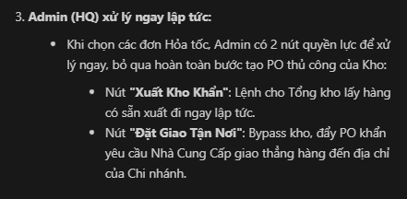

tách bán thành 3 loại bán

thủ kho kiểm tra tổng quan kho để xem các thuốc hết hàng, các thuốc hết hàng sẽ xuất hiện nút add to cart để gom thuốc lại 1 đơn, tạo đơn gửi lên admin để xác nhận và nhập, đơn đó khi tới admin sẽ tự filter theo các ncc để kiểm tra và thanh toán dễ dàng hơn | xong
các chi nhánh cần thuốc gấp, ví dụ như1 khu vực nào đó đang bị dịch cần nhiều thuốc, thì phải gửi yêu cầu lên head, và yêu cầu đó sẽ gắn cờ hỏa tốc,và yêu cầu này sẽ luôn được ưu tiên và đẩy lên đầu, cùng với thông báo hoặc là giao diện đỏ chót chẳng hạn | xong

tthủ kho xem tồn kho thuốc và kiểm tra thuốc hết hàng và sắp hết hàng, add tất cả vào 1 cái éo gì đó rồi tạo đơn | xong
filter thuốc chức năng | đã làm - THP

trong demo chưa nói đến real user - chỉ đang tập trung ở bài tập ở trường cần kế hoạch và cam kết từ end-user (customer) dùng 6 tháng để cấp cho họ bản dùng thử - sau ngày 1/1

